主页
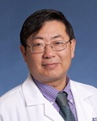
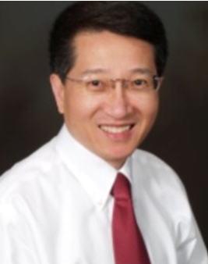
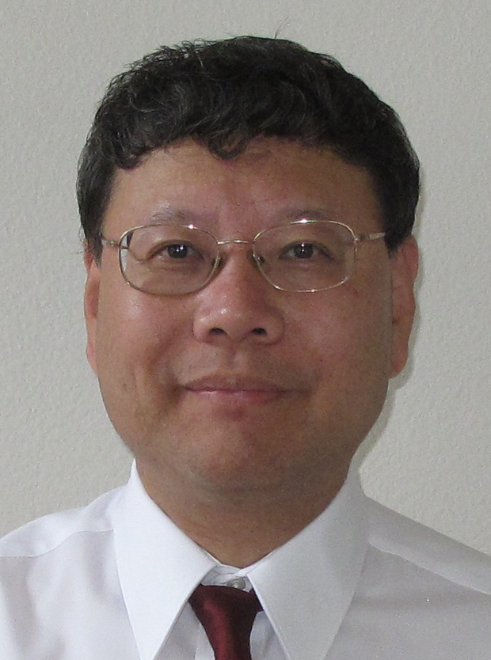
主页 | 放一些文字介绍，以及图片。主要想做一个医生的头像的滚动显示，点击该医生头像，可以打开一个新的页面，显示该医生的详细信息。目前只有三个医生，可以做成静态页面。
关于我们 美国专家 国内合作方 医学系统教育




北美远程医疗咨询中心
North America TeleMedicine Consultants

美国专家
美国专家 | 按照不同科室分类，点击医生可以显示医生的个人资料（目前只有三人）
 | 心血管 呼吸 血液 肿瘤 消化 肾内 传染 风湿 内分泌 神内 全科
 | 普外 骨科 胸外 神外 妇产科 儿科 皮肤 康复 眼科 耳鼻喉 牙科

1 全科／家庭科
全科／家庭科是一个面向社区与家庭，整合临床医学、预防医学、康复医学以及人文社会学科相关内容于一体的综合性医学专业学科。全科／家庭科涵盖了各种年龄、性别、各个器官系统以及各类疾病，其主旨是强调以人为中心、以家庭为单位、以社区为范围、以整体健康的维护与促进为方向的长期综合性、负责式照顾，并将个体与群体健康融为一体。

彭庆双

2 风湿科
风湿病是一组侵犯关节、骨骼、肌肉、血管及有关软组织或结缔组织为主的疾病，其中多数为自身免疫或自身炎症性疾病。常见的风湿病包括类风湿关节炎、反应性关节炎、痛风、强直性脊柱炎、各种炎性脊柱关节炎、系统性红斑狼疮、混合性结缔组织病、多发性肌炎／皮肌炎、干燥综合症、系统性硬皮病、白塞氏病、系统性血管炎（肉芽肿性血管炎、变应性肉芽肿性血管炎、显微镜下多血管炎、结节性多动脉炎）、巨细胞动脉炎／风湿性多肌痛、纤维肌痛等。

 | 马建
 | 初从秋
 | 唐晓音

3 肾脏科
肾脏病是常见病和多发病，如果恶化可以发展为尿毒症，严重危害人们健康。慢性肾脏病已成为继心脑血管病、肿瘤、糖尿病之后又一种威胁人类健康的重要疾病，成为全球性公共卫生问题。

 | 汤杰

美国专家 Level 2

马建，美国风湿病专科医师，1982年获风湿病硕士学位，是上海交通大学附属仁济医院风湿科首届研究生，师从余㵑、江绍基和陈顺乐教授。


马建医师1985年出国，在澳大利亚新南威尔士大学免疫学中心获博士学位后，1991年赴美国，在耶鲁大学医学院风湿科做博士后，后任副研究员，从事系统性红斑狼疮的研究工作。他于1998至2001年在乔治亚医学院做内科住院医师，后在纽约大学医学中心接受了美国第一流的风湿病专科临床训练，从2003年起，一直在佛罗里达州湾松退伍军人医院从事风湿病临床及住院医师和专科医师培训工作。

马建医师目前是湾松退伍军人医院风湿科的主治医师和南佛罗里达大学医学院的助理教授，拥有乔治亚州和纽约州的行医执照及内科和风湿科专科文凭，还是美国风湿病学会会员（Fellow of American College of Rheumatology）。他擅长诊断和治疗痛风、类风湿关节炎、强直性脊柱炎、其它炎性关节炎、系统性红斑狼疮、多发性肌炎／皮肌炎、各种系统性血管炎、巨细胞动脉炎／风湿性多肌痛和纤维肌痛等疑难复杂的风湿性疾病。他还是世界上第一位报道用强力霉素治疗侵蚀性手部骨关节炎的医生。

马建医师发表过二十余篇论文，并主编了人民卫生出版社出版的《内科疑难病例—风湿病分册》。他曾多次在北京、上海和广州讲学与国内的同行进行学术交流。

